HPS

 |  | KEMENTERIAN HUKUM DAN HAK ASASI MANUSIA REPUBLIK INDONESIA
 |  | KANTOR WILAYAH GORONTALO
 |  | LEMBAGA PEMBINAAN KHUSUS ANAK KELAS II GORONTALO
 |  | Jl. Jend. Sudirman No. 86 Kota Gorontalo
 |  | Email : lpkagorontalo@gmail.com

HARGA PERKIRAAN SENDIRI (HPS)
PENGADAAN EXTRA FOODING TAHUN ANGGARAN 2024

 | PA / KPA |  | : | Irfan Ibrahim Sofan
 | PPK |  | : | Yayat PL Yusuf
 | Program |  | : | Extra Fooding
 | Kegiatan |  | : | Belanja Bahan
 | Pekerjaan |  | : | Kegiatan Pemberian Extra Fooding bagi WBP selama bulan puasa
 | Sumber Dana |  | : | DIPA Lembaga Pembinaan Khusus Anak Kelas II Gorontalo
 | Lokasi |  | : | Kota Gorontalo
 | Tahun Anggaran |  | : | 2024

NO | NAMA BARANG |  | SPESIFIKASI |  | SATUAN | VOLUME | HARGA SATUAN | JUMLAH HARGA

1 | Kue Basah |  | - | Kualitas baik (Layak untuk kesehatan)/tidak basi | Buah | 510 | 4,000 | 2,040,000

 |  |  | - | Kue disajikan setiap hari 2 (dua) macam, berganti-ganti setiap 5(lima) hari

 |  |  | - | Jenis Kue terdiri dari :
 |  |  |  | Hari Pertama : |  |  |  |  | 4,607,700.00
 |  |  |  | Kue lapis + panada |  |  |  |  | 4887700
 |  |  |  |  |  |  |  |  | -280,000.00
 |  |  |  | Hari Kedua :
 |  |  |  | cantik manis + roti goreng

 |  |  |  | Hari ketiga :
 |  |  |  | Pandan + Biapong

 |  |  |  | Hari keempat
 |  |  |  | Lupur pisang + Pukis

 |  |  |  | Hari kelima
 |  |  |  | Onde-onde wijen+ Pisang Molen

2 | Teeh manis |  | - | terbuat dari gula pasir air panas dan teeh | Gelas | 510 | 1,000 | 510,000

 |  |  | - | isi 240 ml
 |  |  | - | Rasa manis cukup
 |  |  | - | Disajikan tiap hari bersama dengan kue

JUMLAH HARGA TOTAL |  |  |  |  |  |  |  | 2,550,000

TERBILANG : |  | Dua jtua lima lima puluh ribu rupiah

 |  | CATATAN | : | 1) SPESIFIKASI BARANG (TERPERINCI) TERLAMPIR
 |  |  |  | 2) HARGA TERSEBUT DIATAS SUDAH TERMASUK KEUNTUNGAN PERUSAHAAN



 |  |  |  |  |  |  | Gorontalo, 4 Maret 2024
 |  |  |  |  |  |  | Kuasa Pengguna Anggaran

 |  |  |  |  |  |  | YAYAT PL YUSUF
 |  |  |  |  |  |  | NIP 1983092820101210023

Spek Menu
 |  | KEMENTERIAN HUKUM DAN HAK ASASI MANUSIA REPUBLIK INDONESIA
 |  | KANTOR WILAYAH GORONTALO
 |  | LEMBAGA PEMBINAAN KHUSUS ANAK KELAS II GORONTALO
 |  | Jl. Jend. Sudirman No. 86 Kota Gorontalo
 |  | Email : lpkagorontalo@gmail.com

SPESIFIKASI MENU EXTRAFOODING
BAGI WBP SELAMA BULAN PUASA TAHUN ANGGARAN 2024
SIKLUS 5 HARI

 | Nama Wilayah |  | : | Kantor Wilayah Hukum dan Ham Gorontalo
 | Nama UPT |  | : | Lembaga Pemasyarakatan Kelas IIB Pohuwato
 | Waktu Pelaksanaan |  | : | 30 Hari Kalender

NO | HARI |  | VOLUME |  | JENIS MAKANAN/ MINUMAN | GAMBAR | KETERANGAN

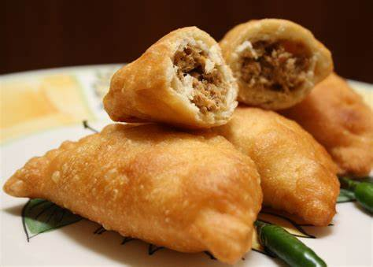
1 | HARI KE - 1 |  |  |  | KUE PANADA


 |  |  |  |  | KUE LAPIS

 |  |  |  | 17 Paket
 |  |  |  | OH

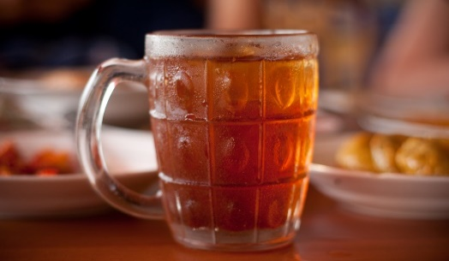
 |  |  |  |  | Teeh Manis 240 ml

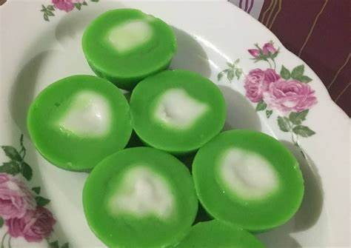
2 | HARI KE - 2 |  |  |  | Cantik Manis

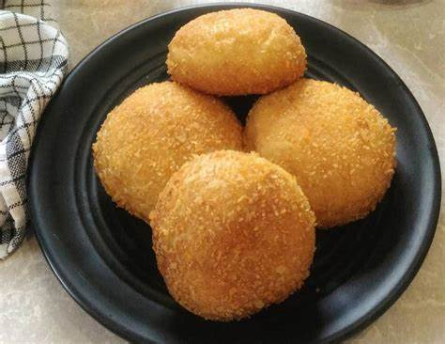
 |  |  |  |  | Roti Goreng

 |  |  |  | 17 Paket
 |  |  |  | OH


 |  |  |  |  | Teeh Manis 240 ml

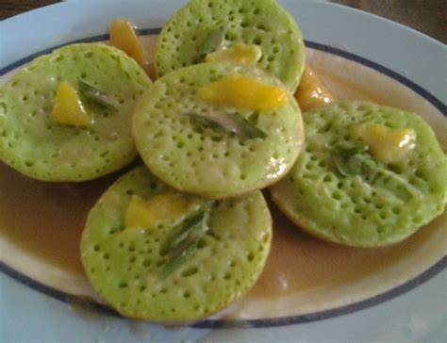
3 | HARI KE - 3 |  |  |  | Pandan

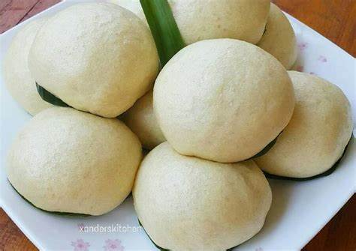
 |  |  |  |  | Biapong

 |  |  |  | 17 Paket
 |  |  |  | OH


 |  |  |  |  | Teeh Manis 240 ml

4 | HARI KE - 4 |  |  |  | Lumpur Pisang

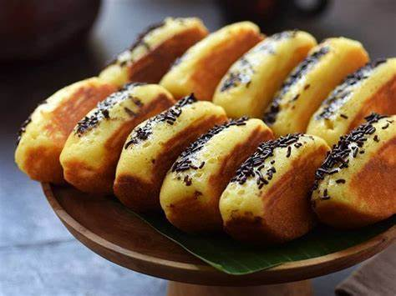
 |  |  |  |  | Pukis

 |  |  |  | 17 Paket
 |  |  |  | OH

 |  |  |  |  | Teeh Manis 240 ml

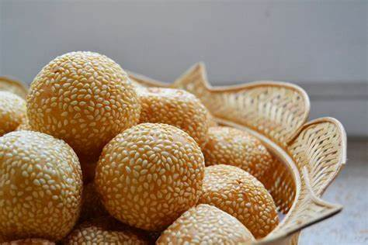
5 | HARI KE - 5 |  |  |  | Onde onde wijen

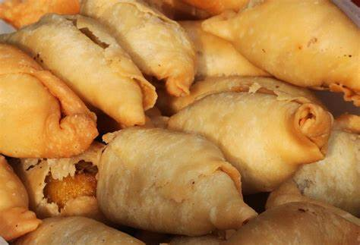
 |  |  |  |  | Pisang Molen

 |  |  |  | 17 Paket
 |  |  |  | OH

 |  |  |  |  | Teeh Manis 240 ml

 |  |  |  |  |  | Gorontalo, 4 Maret 2024
 |  |  |  |  |  | Pejabat Pembuat Komitmen

 |  |  |  |  |  | YAYAT PL YUSUF
 |  |  |  |  |  | NIP 198309282010121002

